상품제안서
이노젠 훅(HOOK) 메탈 스윙 USB 메모리 | 상품코드: F00032

 |  |  |  |  |  |  | 02-412-0044 | www.easy1.co.kr
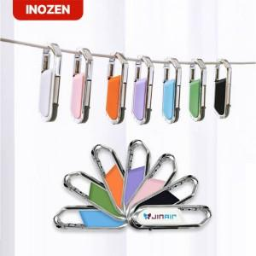

【상세/제작정보】 | 감각적인 파스텔 컬러로 감성을 담은 USB메모리

【인쇄/포장옵션】 | 레이저, 풀칼라 / 포장지포장

【공급단가】 | 수량 | 50~ | 100~ | 300~ | 500~ | 1,000~
*VAT별도 | 8G | 5,500원 | 5,410원 | 5,280원 | 5,140원 | 5,060원
 | 16G | 6,500원 | 6,390원 | 6,240원 | 6,080원 | 5,970원
 | 32G | 9,000원 | 8,850원 | 8,640원 | 8,420원 | 8,280원
 | 64G | 11,500원 | 11,310원 | 11,040원 | 10,760원 | 10,580원

【상품 URL】 | http://www.easy1.co.kr/src/goods_detail.php?gdno=32

